Sheet1
鼓楼城投外贸产业园（陆庄庭苑）装修项目家具设备采购品项报价表
序号 | 品名 | 图片 | 规格 | 数量 | 单位 | 单价 | 合计 | 说明
1 | 主管桌 |  | 2400*900*760 | 1 | 张 |  |  | 1.选用高品质≥18mm实木颗粒板，握钉力强，吸水膨胀率低，游离甲醛含量达到E1级标准，板材须经专业干燥处理，拼贴严密、平整、无裂纹、压痕和划伤，倒棱、圆角均匀一致； 2.优质三聚氰饰面纸贴面，纹理自然高档、防污、耐冲击、耐磨损、耐磨性强，具备一定的阻燃作用； 3.采用优质五金件，坚固耐用，稳定 性好; 4.铝制金属拉手，表面镀锌处理
2 | 主管桌 |  | 2000*900*760 | 5 | 张 |  |  | 1.选用高品质≥18mm实木颗粒板，握钉力强，吸水膨胀率低，游离甲醛含量达到E1级标准，板材须经专业干燥处理，拼贴严密、平整、无裂纹、压痕和划伤，倒棱、圆角均匀一致； 2.优质三聚氰饰面纸贴面，纹理自然高档、防污、耐冲击、耐磨损、耐磨性强，具备一定的阻燃作用； 3.采用优质五金件，坚固耐用，稳定 性好; 4.铝制金属拉手，表面镀锌处理
3 | 主管桌 |  | 1800*800*760 | 7 | 张 |  |  | 1.选用高品质≥18mm实木颗粒板，握钉力强，吸水膨胀率低，游离甲醛含量达到E1级标准，板材须经专业干燥处理，拼贴严密、平整、无裂纹、压痕和划伤，倒棱、圆角均匀一致； 2.优质三聚氰饰面纸贴面，纹理自然高档、防污、耐冲击、耐磨损、耐磨性强，具备一定的阻燃作用； 3.采用优质五金件，坚固耐用，稳定 性好; 4.铝制金属拉手，表面镀锌处理
4 | 主管桌 |  | 1600*800*760 | 7 | 张 |  |  | 1.选用高品质≥18mm实木颗粒板，握钉力强，吸水膨胀率低，游离甲醛含量达到E1级标准，板材须经专业干燥处理，拼贴严密、平整、无裂纹、压痕和划伤，倒棱、圆角均匀一致； 2.优质三聚氰饰面纸贴面，纹理自然高档、防污、耐冲击、耐磨损、耐磨性强，具备一定的阻燃作用； 3.采用优质五金件，坚固耐用，稳定 性好; 4.铝制金属拉手，表面镀锌处理
5 | 办公椅 | 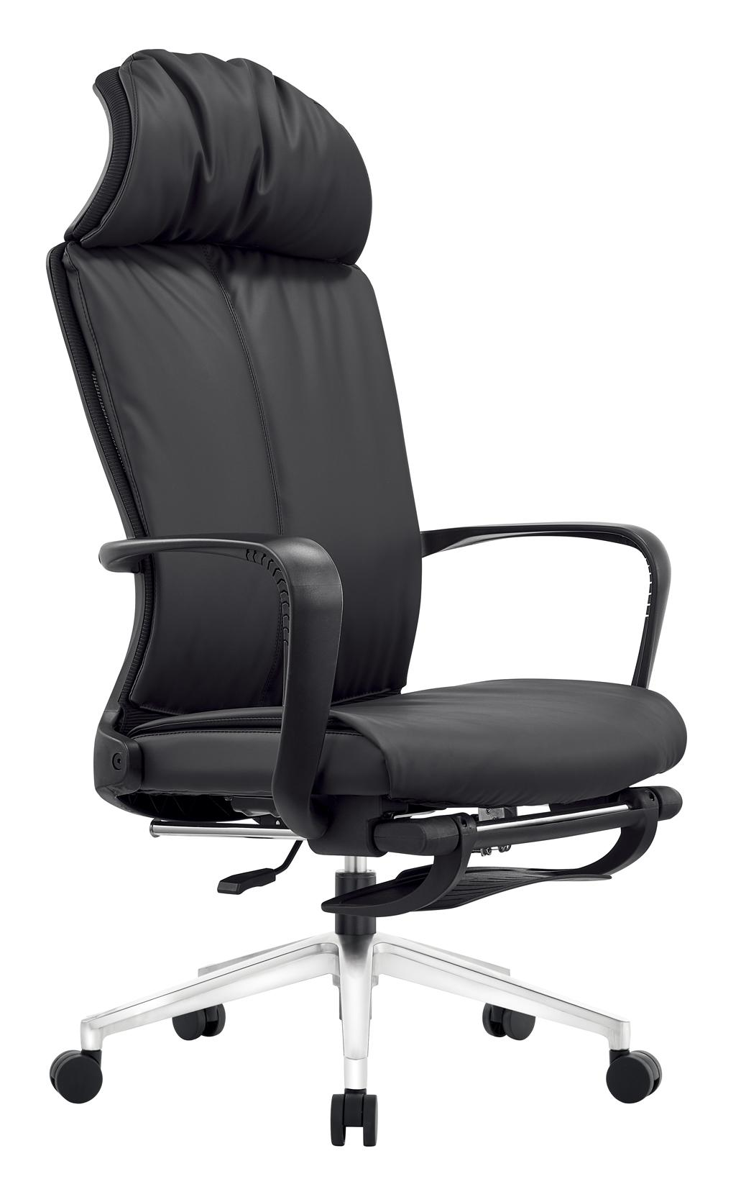 | 常规 | 20 | 张 |  |  | 独家研发专利产品，符合现代化人体工学设计原理，加厚全新料时尚靠背一体成型，拉力测试通过国标认证，多角度调节升降头枕，采用高回弹耐磨网布，高密度回弹海棉，不易变形、更舒适透气，全新实木多层板配底壳，固定扶手，可躺底盘，三级气杆，340尼龙脚，加厚脚踏
6 | 桌前椅 |  | 常规 | 30 | 张 |  |  | 椅背采用全新尼龙料一体注塑成型,过拉力测试135公斤不断背；腰靠全新环保复合料一体注塑成型固定腰靠；背网采用优质涤纶网布，色彩鲜艳不褪色，韧性抗拉性强，耐磨损，透气性强。5.海绵:45密度厚高回弹原生海绵；3.0厚单功能带尾板底盘；9层足12MM加厚全新实木多层板；2.0厚喷涂架
7 | 文件柜 |  | 3700*400*2000 | 1 | 组 |  |  | 1.选用高品质≥18mm实木颗粒板，握钉力强，吸水膨胀率低，游离甲醛含量达到E1级标准，板材须经专业干燥处理，拼贴严密、平整、无裂纹、压痕和划伤，倒棱、圆角均匀一致； 2.优质三聚氰饰面纸贴面，纹理自然高档、防污、耐冲击、耐磨损、耐磨性强，具备一定的阻燃作用； 3.采用优质五金件，坚固耐用，稳定 性好; 4.铝制金属拉手，表面镀锌处理
8 | 文件柜 |  | 3000*400*2000 | 1 | 组 |  |  | 1.选用高品质≥18mm实木颗粒板，握钉力强，吸水膨胀率低，游离甲醛含量达到E1级标准，板材须经专业干燥处理，拼贴严密、平整、无裂纹、压痕和划伤，倒棱、圆角均匀一致； 2.优质三聚氰饰面纸贴面，纹理自然高档、防污、耐冲击、耐磨损、耐磨性强，具备一定的阻燃作用； 3.采用优质五金件，坚固耐用，稳定 性好; 4.铝制金属拉手，表面镀锌处理
9 | 茶桌 | 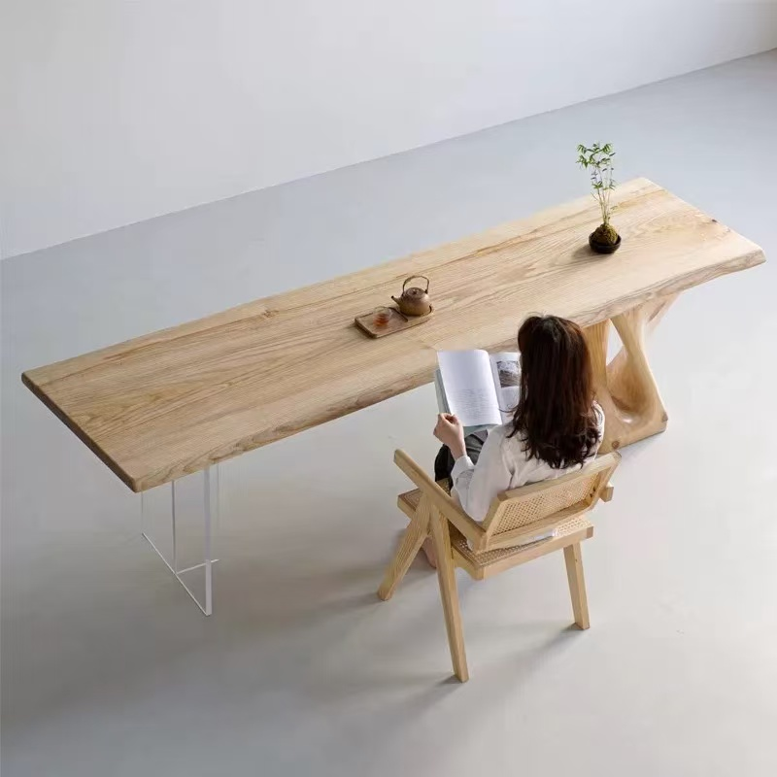 | 2400*750*760 | 1 | 张 |  |  | 面板：75MM白腊木原木木腊油 脚架：白腊木雕+12mm透明亚克力
10 | 茶椅 |  | 常规 | 5 | 张 |  |  | 白腊木原木木腊油+天然藤编
11 | 茶桌 |  | 1800*800*760 | 2 | 张 |  |  | 面板：35MM多层实木板外贴天然木皮+乌金石茶盘 脚架：环保中纤板烤漆
12 | 茶椅 |  | 常规 | 10 | 张 |  |  | 面板：35MM多层实木板外贴天然木皮+铜件
13 | 企业接待室（一桌四椅） |  | 1000*100*760 | 1 | 组 |  |  | 面板：27MM（9+18）多层实木板外贴天然胡桃木皮
14 | 吧椅 |  | 常规 | 8 | 张 |  |  | 1、优质西皮面，皮质柔软，透气性强；采用PU成型45比发泡海棉，高回弹，韧性好。 2、采用高压气杆，经久使用不变形，
15 | 办公桌 |  | 1400*600*760 | 30 | 张 |  |  | 1.选用高品质≥18mm实木颗粒板，握钉力强，吸水膨胀率低，游离甲醛含量达到E1级标准，板材须经专业干燥处理，拼贴严密、平整、无裂纹、压痕和划伤，倒棱、圆角均匀一致； 2.优质三聚氰饰面纸贴面，纹理自然高档、防污、耐冲击、耐磨损、耐磨性强，具备一定的阻燃作用； 3.采用优质五金件，坚固耐用，稳定 性好; 4.铝制金属拉手，表面镀锌处理
16 | 办公桌 |  | 1300*600*760 | 60 | 张 |  |  | 1.选用高品质≥18mm实木颗粒板，握钉力强，吸水膨胀率低，游离甲醛含量达到E1级标准，板材须经专业干燥处理，拼贴严密、平整、无裂纹、压痕和划伤，倒棱、圆角均匀一致； 2.优质三聚氰饰面纸贴面，纹理自然高档、防污、耐冲击、耐磨损、耐磨性强，具备一定的阻燃作用； 3.采用优质五金件，坚固耐用，稳定 性好; 4.铝制金属拉手，表面镀锌处理
17 | 办公椅 |  | 常规 | 90 | 张 |  |  | H950*W575*L620（±10mm）1规格：H950mm*W575mm*L620mm； 2、坐垫（座面宽515mm)为黑白相间网布，长久使用不开裂，20mm加厚黑色铝合金管永久使用不变形，管架静电喷涂管架光亮，无挂漆。坐垫前下方内恻嵌入50mm定型海绵，后侧左右两角处均有嵌入40mm厚度定型海绵保证坐垫的舒适性； 3、靠背塑胶部分和坐垫边框均为黑色工程塑均为一次注塑成型（靠背依照人体工学富有弹性的弧形设 计，高为385mm*宽525mm）靠背圆管框架外径为475mm； 4、扶手为一次性注塑成型并嵌入管壁外径为20mm的圆管，塑胶扶手尺寸为(左侧55mm*长260mm*40mm右侧),扶手外径尺寸为575mm，五星脚轮； 5、扶手与扶手外径距离为575mm.扶手为7字形，扶手面为一次型注塑成型
18 | 培训桌 |  | 1800*480*760 | 2 | 张 |  |  | 1.选用高品质≥18mm实木颗粒板，握钉力强，吸水膨胀率低，游离甲醛含量达到E1级标准，板材须经专业干燥处理，拼贴严密、平整、无裂纹、压痕和划伤，倒棱、圆角均匀一致； 2.优质三聚氰饰面纸贴面，纹理自然高档、防污、耐冲击、耐磨损、耐磨性强，具备一定的阻燃作用； 3.采用优质五金件，坚固耐用，稳定 性好; 4.铝制金属拉手，表面镀锌处理
19 | 培训椅 |  | 常规 | 38 | 张 |  |  | 1、黑色网布饰面，皮质柔软，透气性强；采用PU成型45比发泡海棉，高回弹，韧性好。 2、采用1.5mm夹板9层垫压成型，成型板材约12mm， 板材承受力可达300KG，实木扶手经防腐、防虫化学处理。
20 | 洽谈桌 |  | 直径800 | 1 | 张 |  |  | 1.台面选用高品质≥25mm实木颗粒板，握钉力强，吸水膨胀率低，游离甲醛含量达到E1级标准，板材须经专业干燥处理，拼贴严密、平整、无裂纹、压痕和划伤，倒棱、圆角均匀一致； 2.优质三聚氰饰面纸贴面，纹理自然高档、防污、耐冲击、耐磨损、耐磨性强，具备一定的阻燃作用； 3.采用优质五金件，坚固耐用，稳定 性好;
21 | 洽谈椅 |  | 常规 | 3 | 张 |  |  | 1、优质环保塑胶，经久使用不变色不变形。
22 | 百叶帘 |  | 常规 | 51 | 平方 |  |  | PVC高分子白色百叶帘
 |  | 合计 |  |  | 0

 |  |  |  |  | 投标单位（盖章）

